Sheet1
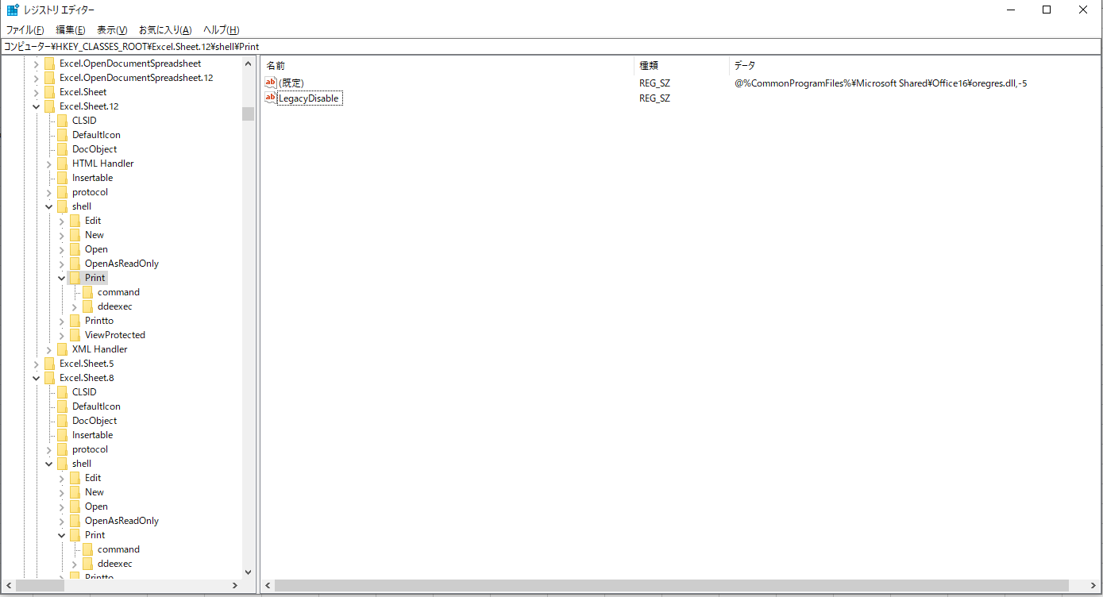
1. win + R regedit を入力する

2. コンピューター\HKEY_CLASSES_ROOT\Excel.Sheet.8\shell\Print ファイルパスを開く | .xls ファイルの印刷消去
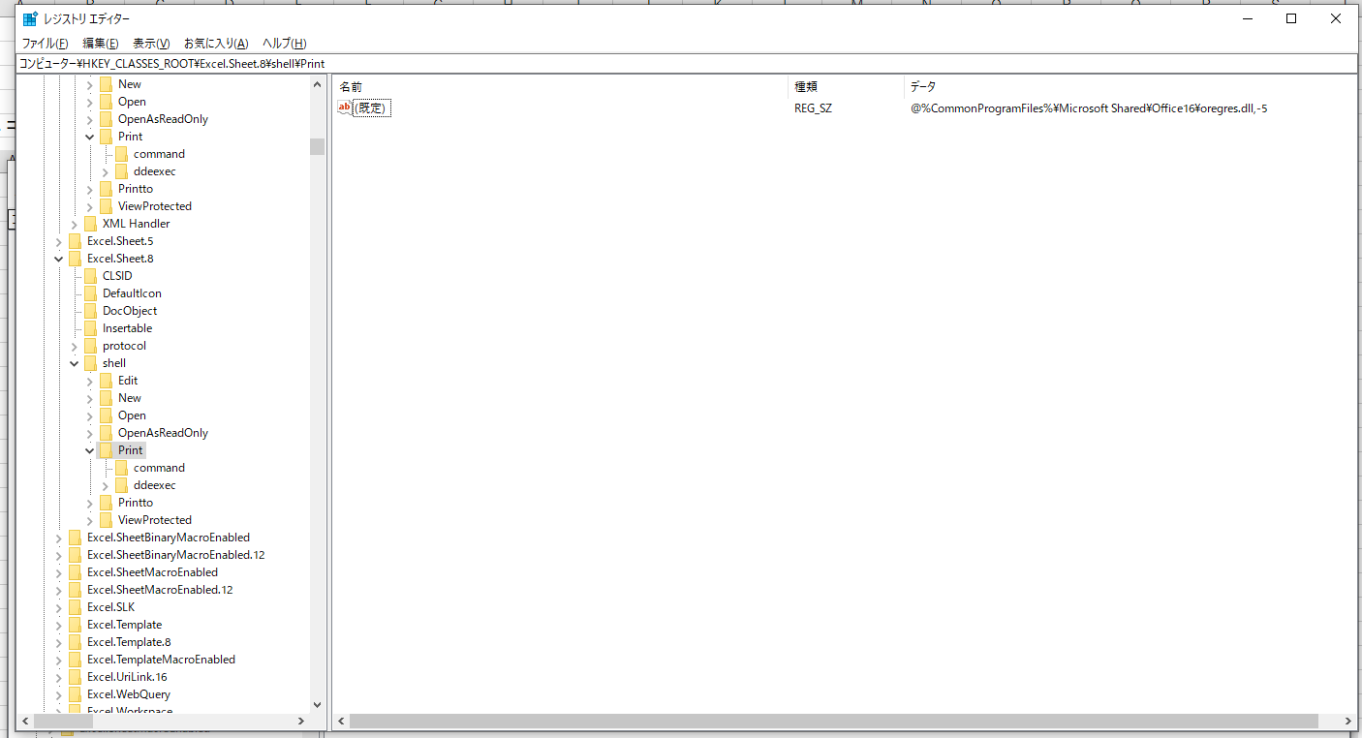

3. フォルダーPrintを右クリック->新規->文字列値
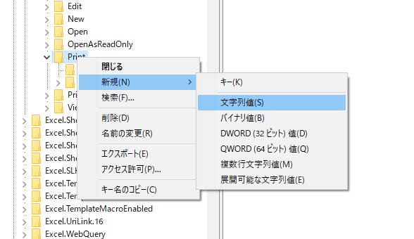

4. ファイル名をLegacyDisableに設定する。
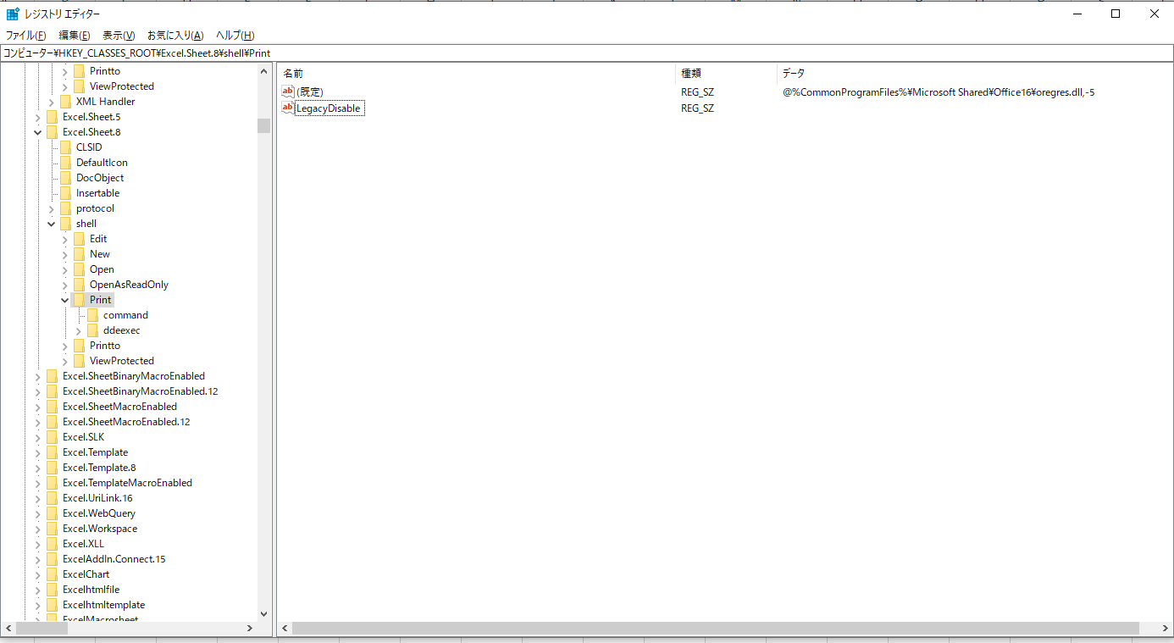

5. コンピューター\HKEY_CLASSES_ROOT\Excel.Sheet.12\shell\Print ファイルパスを開く | .xlsx ファイルの印刷消去
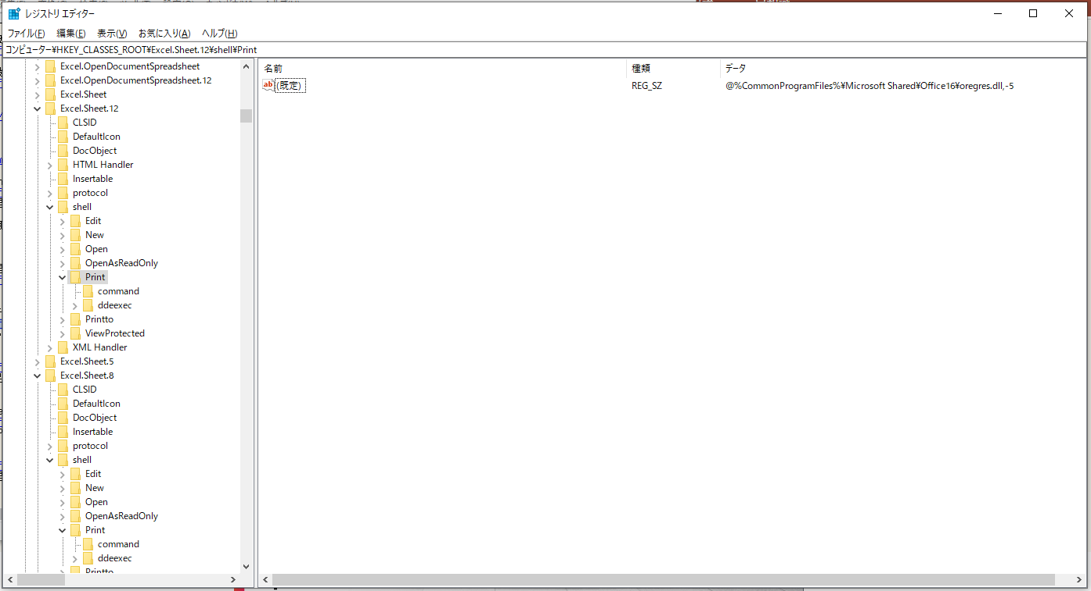

6. フォルダーPrintを右クリック->新規->文字列値

7. ファイル名をLegacyDisableに設定する。

